PLANILLA DE CALCULO
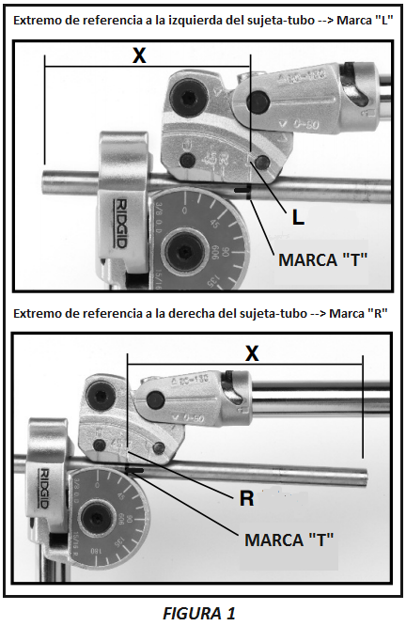
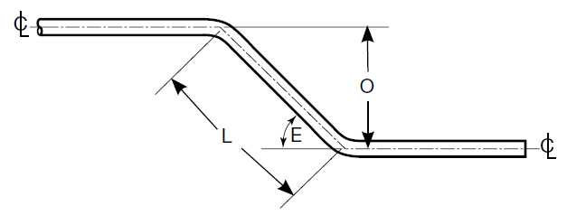
 |  | INSTRUCTIVO PARA DOBLADO DE TUBOS |  |  |  |  |  |  | ANEXO 1

Instrucciones: -Todas las medidas serán cargadas y dadas en mm. -Las longitudes cargadas serán desde el borde de referencia hasta el siguiente vértice (intersección de ambas líneas neutrales) y de vértice a vértice en los tramos siguientes (Ver fig. 2). -Siempre se cargará la longitud y el ángulo al final de la misma. Por lo cual, el tramo final se cargará sin ángulo. -Se recomienda marcar las longitudes del tubo con una "T", con la pata de la misma apuntando hacia el extremo de referencia. Realizar tambien una marca en el extremo de referencia (Ver fig. 1). -Según de que lado de la herramienta se ingrese el tubo, se deberá usar la referencia correspondiente (Ver fig. 1). -Para calcular la longitud en tramos oblicuos, utilizar la formula de cálculo del anexo 1.

 |  |  |  |  |  |  |  |  |  | DATOS:
 |  |  |  |  |  |  |  |  |  | Angulo E= | 45 | A= | 1.41421
 |  |  |  |  |  |  |  |  |  | O= | 10

 |  |  |  |  |  |  |  |  |  | L= | O x A
Ø TUBO OD: | 1/4 |  |  |  |  |  |  |  |  | L= | 14.14
ESPESOR: | 0,89mm
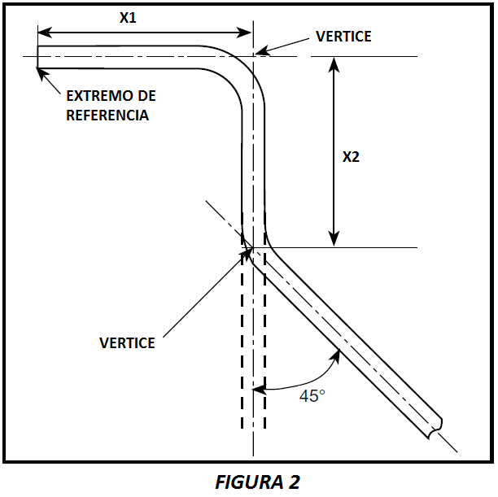
DESDE | HACIA | LONGITUD (mm) | ANGULO SIGUIENTE |  | TRAMO | MARCA EN DESARROLLO
Extremo de ref. | 1 |  |  | →
1 | 2 |  |  | →
2 | 3 |  |  | →
3 | 4 |  |  | →
4 | 5 |  |  | →
5 | 6 |  |  | →
6 | 7 |  |  | →
7 | 8 |  |  | →
8 | 9 |  |  | →
9 | 10 |  |  | → |  |  | DESARROLLO= | 0.0

